상품제안서
논슬립 대쉬보드 주차알림판 | 상품코드: S42273

 |  |  |  |  |  |  | 02-713-8555 | www.synergygift.co.kr
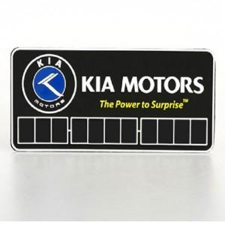

【상세/제작정보】 | 기본의 루버보다 높은 탄력성을 주어 사계절 어느 때에도 변형과 변색이 되지 않습니다.

【인쇄/포장옵션】 | 실크 / OPP(비닐)

【공급단가】 | 수량 | 500~ | 1,000~ | 3,000~ | 5,000~ | 10,000~
*VAT별도 | 단가 | 2,270원 | 1,340원 | 1,310원 | 1,260원 | 1,200원

【상품 URL】 | https://www.synergygift.co.kr:443/src/goods_detail.php?gdno=42273

